エリア表
#REF! | setagaya_sangenjaya.xlsx
 |  |  |  | 合計部数 | 10000部
 | 市区町村名 | 町丁目名 | 世帯数 | 配布予定数 | 備考
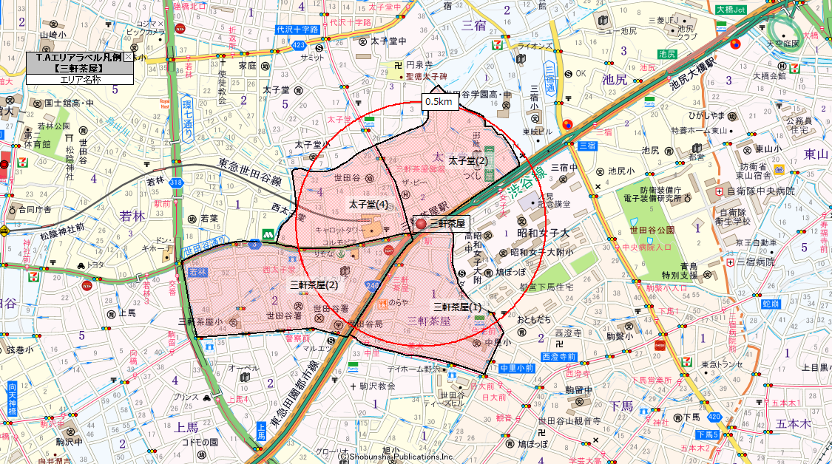
 | 世田谷区 | 太子堂(2) | 2,959 | 2,000
 | 世田谷区 | 太子堂(4) | 2,014 | 1,600
 | 世田谷区 | 三軒茶屋(1) | 3,449 | 2,600
 | 世田谷区 | 三軒茶屋(2) | 4,859 | 3,800
 |  |  | 13,281 | 10,000

